Mecânica dos Fluidos
w | 400 | kg/min
Dsucção | 3 | in Sch40
g | 9.81 | m/s2
h | 0.6
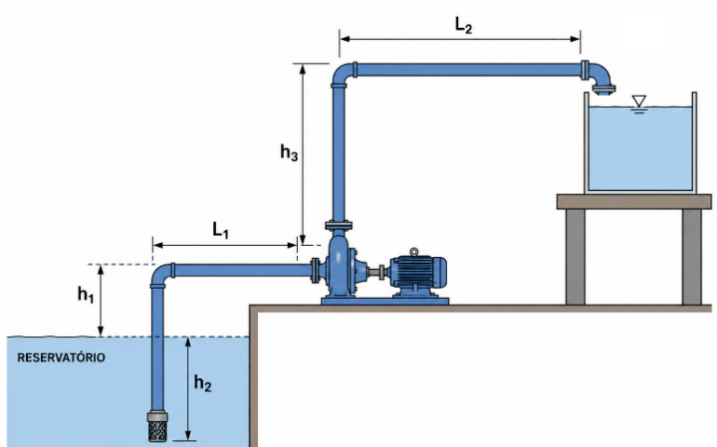
w | 6.6666666667 | kg/s
r | 998.23 | kg/m3
m | 1.029 | cP
Dsucção | 3.068 | in
Asucção | 0.0047694469787 | m2
v2 | 1.4002645631 | m/s
Q | 0.0066784875897 | m3/s
Q | 400.70925538 | L/min
z2-z1 | 10 | m
e | 0.00015
e/D | 0.0006
Re | 105855.7401
fator de atrito | 0.0051466878184
L | 47.7
Weixo | 111.43436269 | J/kg
Potência | 1.6603990686 | HP

Curva do sistema
H x Q
Dsucção | 3 | in Sch40 | w | 0.001 | kg/min | w | Q | Hman
g | 9.81 | m/s2 | Q | 0.0010017731385 | L/min | 0 | 0 | 10
h | 0.6 |  | Hman | 10.000000092 | m | 10 | 10 | 10
w | 1.6666666667E-05 | kg/s |  |  |  | 50 | 50 | 10
r | 998.23 | kg/m3 |  |  |  | 100 | 100 | 10.1

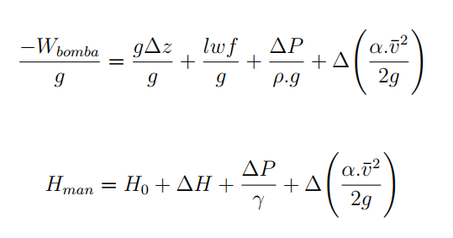
m | 1.029 | cP |  |  |  | 200 | 200 | 10.37
Dsucção | 3.068 | in |  |  |  | 300 | 300 | 10.79
Asucção | 0.0047694469787 | m2 |  |  |  | 400 | 400 | 11.36
v2 | 3.5006614076E-06 | m/s |  |  |  | 500 | 500 | 12.08
Q | 1.6696218974E-08 | m3/s |  |  |  | 600 | 600 | 12.94
z2-z1 | 10 | m |  |  |  | 700 | 700 | 13.95
e | 0.00015 |  |  |  |  | 800 | 800 | 15.1
e/D | 0.0006 |  |  |  |  | 900 | 900 | 16.4
Re | 0.26463935026 |  |  |  |  | 1000 | 1000 | 17.85
fator de atrito | 60.459640581 |  |  |  |  | 1500 | 1500 | 27.28
L | 47.7
Potência | 3.6542845986E-06 | HP
Weixo | 98.100000907 | J/kg
Weixo/g | 10.000000092 | m

Exercício 1
g | 9.81 | m/s2
r | 998.23 | kg/m3
m | 1.029 | cP
Q | 400 | m3/h
Q | 0.11111111111 | m3/s
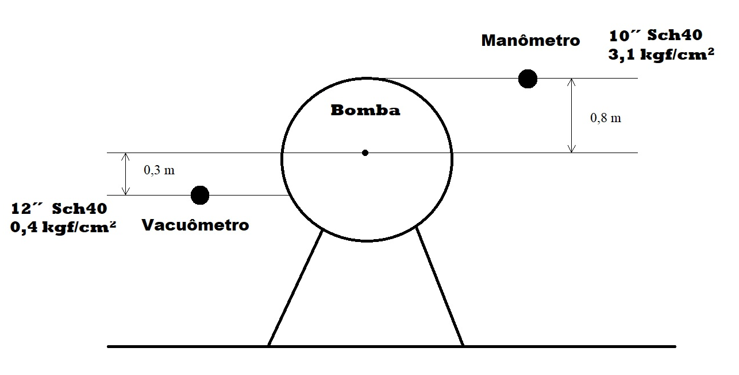
DMAN | 10.02 | in
DVAC | 11.938 | in
AMAN | 0.050873633584 | m2
AVAC | 0.072213844045 | m2
ubMAN | 2.1840608441 | m/s
ubVAC | 1.5386400292 | m/s
ubMAN2/(2g) | 0.24312547252 | m.c.a.
ubVAC2/(2g) | 0.1206632589 | m.c.a.
PMAN/(r.g) | 31.054967292 | m.c.a.
PVAC/(r.g) | 4.0070925538 | m.c.a.
(MAN+VAC)/(r.g) | 35.062059846 | m.c.a.
Ho | 1.1 | m.c.a.
Hsistema | 36.3 | m.c.a.

Exercício 2
r | 998.23 | kg/m³ | 20oC
Altitude | 600 | m
DH | 10 | mca
v^2/(2g) | 0.20387359837 | mca
P_atm | 9.6633333333 | mca | 0oC
P_atm | 9.6804677613 | mca | 20oC
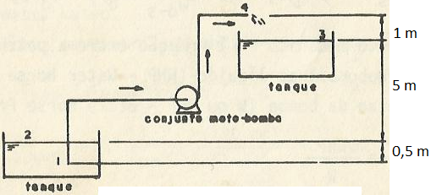
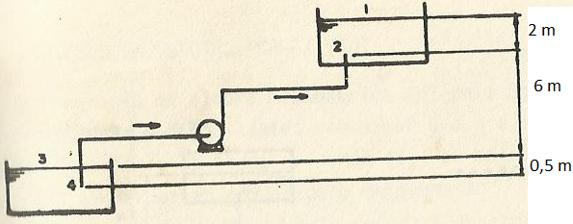

H0 | 6 | m |  | H0 | 8 | m
H | 16.203873598 | m |  | H | 18 | m
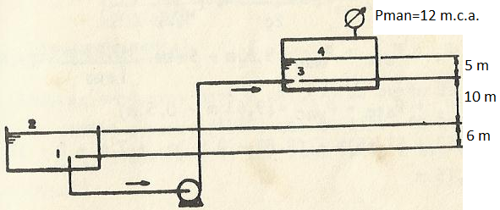
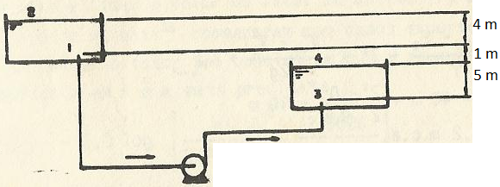

P1 | 9.6804677613 | m |  | H0 | -5 | m
P2 | 21.680467761 | m |  | H | 5 | m
H0 | 15 | m
H | 37.000 | m
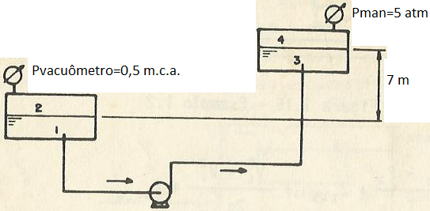
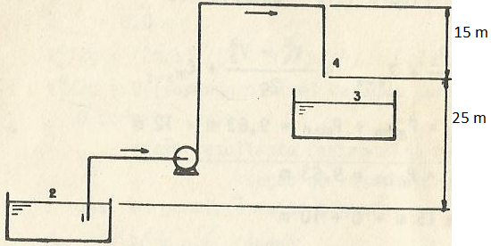

H0 | 7 | m |  | H0 | 25 | m
P1 | 9.1804677613 | m | 52.235 | H | 35.203873598 | m
P2 | 61.415467761 | m
H | 69.235 | m

Exercício 3
Curva do sistema
D | 2 | in Sch40 | Q (L/min) | Q (m³/s) | v (m/s) | Re | f | Hman
D | 2.067 | in | 0 | 0 | 0 | 0.00E+00 |  | 9
D | 0.0525018 | m | 10 | 0.00016666666667 | 0.076985774233 | 3.92E+03 | 0.010260839907 | 9.022198239
A | 0.0021649021307 | m² | 50 | 0.00083333333333 | 0.38492887116 | 1.96E+04 | 0.0069648350834 | 9.3766920532
L | 94 | m | 100 | 0.0016666666667 | 0.76985774233 | 3.92E+04 | 0.0061561557099 | 10.331819006
H0 | 9 | m | 200 | 0.0033333333333 | 1.5397154847 | 7.84E+04 | 0.0056027428247 | 13.848375987
r | 998.23 | kg/m³ | 300 | 0.005 | 2.309573227 | 1.18E+05 | 0.005374148135 | 19.463759637
m | 1.03E-03 | Pa.s | 400 | 0.0066666666667 | 3.0794309693 | 1.57E+05 | 0.0052470153792 | 27.162178177
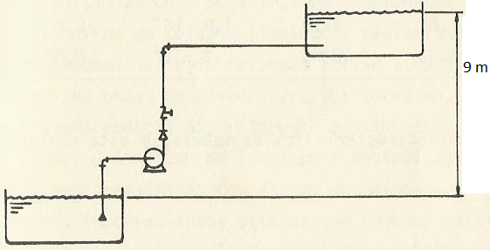
aço | 0.00015 | ft | 500 | 0.0083333333333 | 3.8492887116 | 1.96E+05 | 0.0051655548752 | 36.937825497
e/D | 0.0009 |  | 600 | 0.01 | 4.619146454 | 2.35E+05 | 0.0051087469242 | 48.788035995
 |  |  | 700 | 0.011666666667 | 5.3890041963 | 2.74E+05 | 0.0050668122792 | 62.711404209
 |  |  | 800 | 0.013333333333 | 6.1588619386 | 3.14E+05 | 0.0050345601019 | 78.707116145
 |  |  | 900 | 0.015 | 6.9287196809 | 3.53E+05 | 0.005008875098 | 96.772977937
 |  |  | 1000 | 0.016666666667 | 7.6985774233 | 3.92E+05 | 0.0049880950762 | 116.91214742
 |  |  | 1500 | 0.025 | 11.547866135 | 5.88E+05 | 0.0049238370146 | 248.6744829

Exercício 4


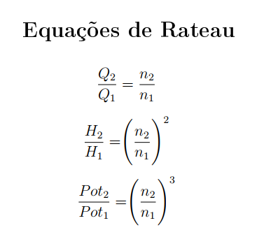

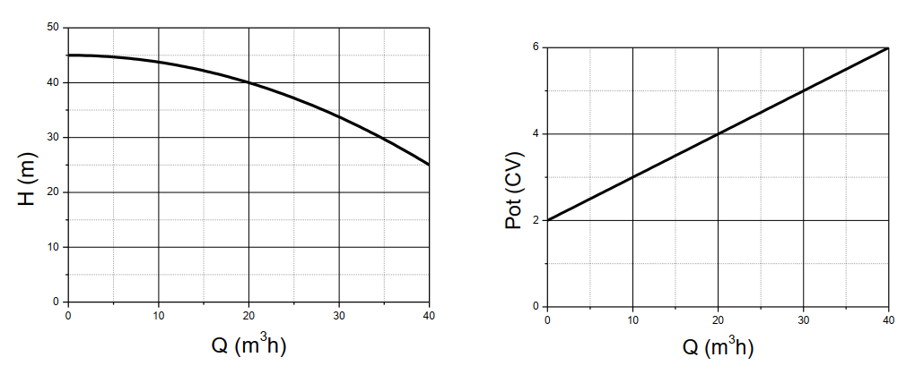

Q | m³/h
H0 | m
H | m
K

Exercício 5
Q(m3/h) | H (m.c.a.) | Hsistema (m.c.a.)
0 | 53 | 40
20 | 52 | 42.5 | Q | 40 | m³/h
40 | 50 | 50 | H0 | 40 | m
60 | 42 | 62.5 | H | 50 | m
80 | 28 | 80 | K | 0.00625

Exercício 6
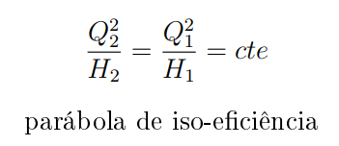

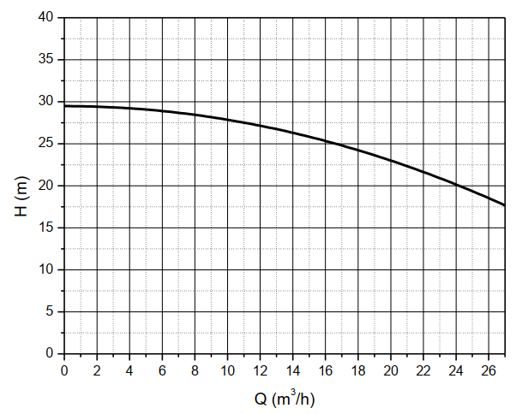

Exercício 7
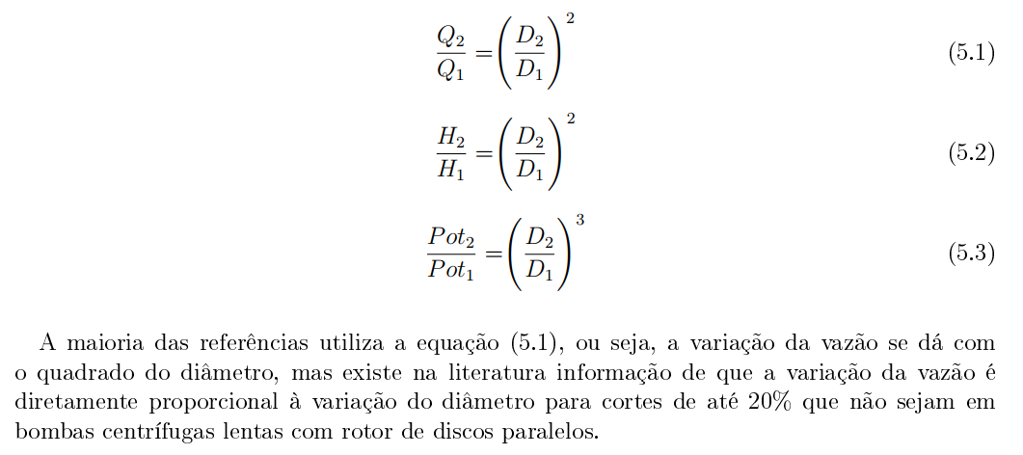

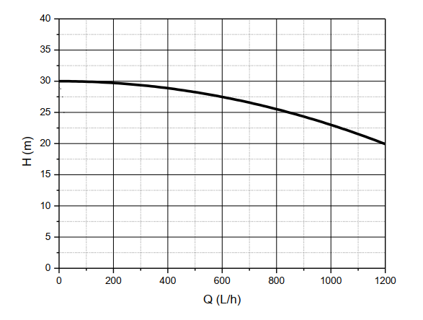

Ex 11
Q | Hsistema | Bomba A |  | Duas A em paralelo |  | Bomba B |  | Duas B em paralelo |  | Duas A em série com duas B
L/h | m | Q | HA | Q | H | Q | HB | Q | H | Q | H
0 | 24.00 | L/h | m | L/h | m | L/h | m | L/h | m | L/h | m
 |  |  |  |  |  |  |  |  |  |  | sistema
0 | 15 | 0 | 21 | 0 | 15 | 0 | 21 | 0 | 36 | 0 | 24
100 | 14.45 | 100 | 20.875 | 50 | 14.45 | 50 | 20.875 | 100 | 35.325 | 50 | 24.087755
200 | 13.55 | 200 | 20.5 | 100 | 13.55 | 100 | 20.5 | 200 | 34.05 | 100 | 24.35102
300 | 12.3 | 300 | 19.875 | 150 | 12.3 | 150 | 19.875 | 300 | 32.175 | 150 | 24.789795
400 | 10.7 | 400 | 19 | 200 | 10.7 | 200 | 19 | 400 | 29.7 | 200 | 25.40408
500 | 8.75 | 500 | 17.875 | 250 | 8.75 | 250 | 17.875 | 500 | 26.625 | 250 | 26.193875
600 | 6.45 | 600 | 16.5 | 300 | 6.45 | 300 | 16.5 | 600 | 22.95 | 300 | 27.15918
700 | 3.8 | 700 | 14.875 | 350 | 3.8 | 350 | 14.875 | 700 | 18.675 | 350 | 28.299995
800 | 0.8 | 800 | 13 | 400 | 0.8 | 400 | 13 | 800 | 13.8 | 400 | 29.61632
 |  | 900 | 10.875 |  |  | 450 | 10.875 | 900 | 10.875 | 450 | 31.108155
 |  | 1000 | 8.5 |  |  | 500 | 8.5 | 1000 | 8.5 | 500 | 32.7755
 |  | 1100 | 5.875 |  |  | 550 | 5.875 | 1100 | 5.875 | 550 | 34.618355
 |  | 1200 | 3 |  |  | 600 | 3 | 1200 | 3 | 600 | 36.63672
 |  |  |  |  |  |  |  |  |  | 650 | 38.830595
 |  |  |  |  |  |  |  |  |  | 700 | 41.19998
 |  |  |  |  |  |  |  |  |  | 750 | 43.744875
 |  |  |  |  |  |  |  |  |  | 800 | 46.46528
50 | 24.09 | 0 | 15.00 | 0 | 15.00 | 0 | 21.00 | 0 | 21.00 | 0 | 36.00
100 | 24.35 | 50 | 14.45 | 100 | 14.45 | 50 | 20.87 | 100 | 20.87 | 100 | 35.32
150 | 24.79 | 100 | 13.55 | 200 | 13.55 | 100 | 20.50 | 200 | 20.50 | 200 | 34.05
200 | 25.40 | 150 | 12.30 | 300 | 12.30 | 150 | 19.87 | 300 | 19.87 | 300 | 32.17
250 | 26.19 | 200 | 10.70 | 400 | 10.70 | 200 | 19.00 | 400 | 19.00 | 400 | 29.70
300 | 27.16 | 250 | 8.75 | 500 | 8.75 | 250 | 17.87 | 500 | 17.87 | 500 | 26.62
350 | 28.30 | 300 | 6.45 | 600 | 6.45 | 300 | 16.50 | 600 | 16.50 | 600 | 22.95
400 | 29.62 | 350 | 3.80 | 700 | 3.80 | 350 | 14.87 | 700 | 14.87 | 700 | 18.67
450 | 31.11 | 400 | 0.80 | 800 | 0.80 | 400 | 13.00 | 800 | 13.00 | 800 | 13.80
500 | 32.78 |  |  |  |  | 450 | 10.87 | 900 | 10.87 | 900 | 10.87
550 | 34.62 |  |  |  |  | 500 | 8.50 | 1000 | 8.50 | 1000 | 8.50
600 | 36.64 |  |  |  |  | 550 | 5.87 | 1100 | 5.87 | 1100 | 5.87
650 | 38.83 |  |  |  |  | 600 | 3.00 | 1200 | 3.00 | 1200 | 3.00
700 | 41.20
750 | 43.74
800 | 46.47

Correções de viscosidade
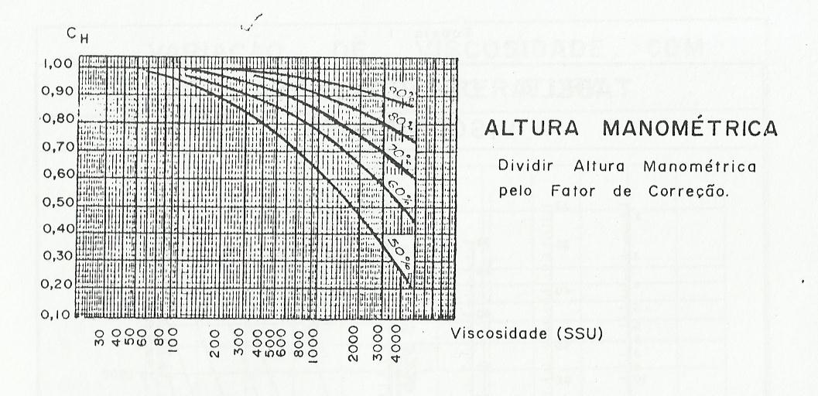
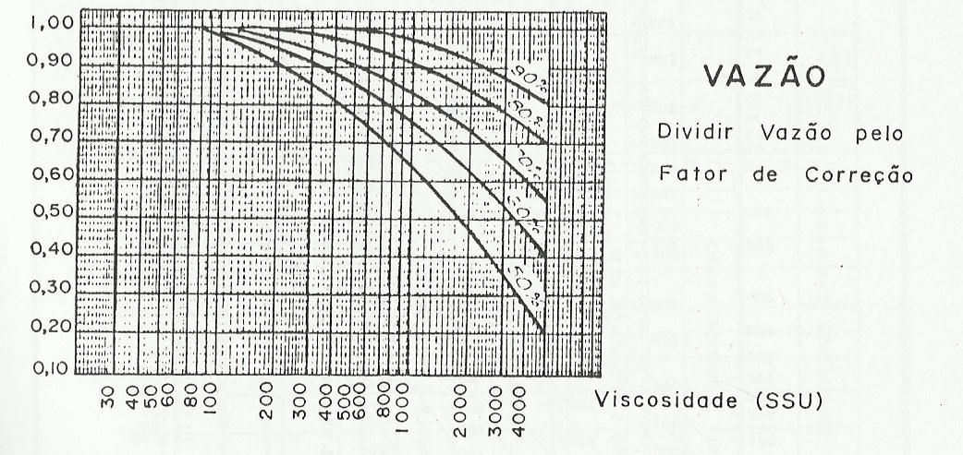

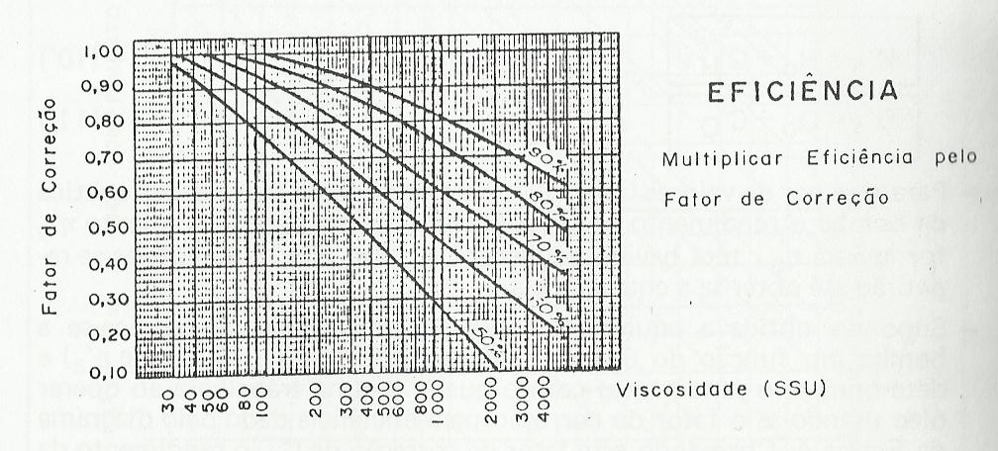

Rugosidade relativa
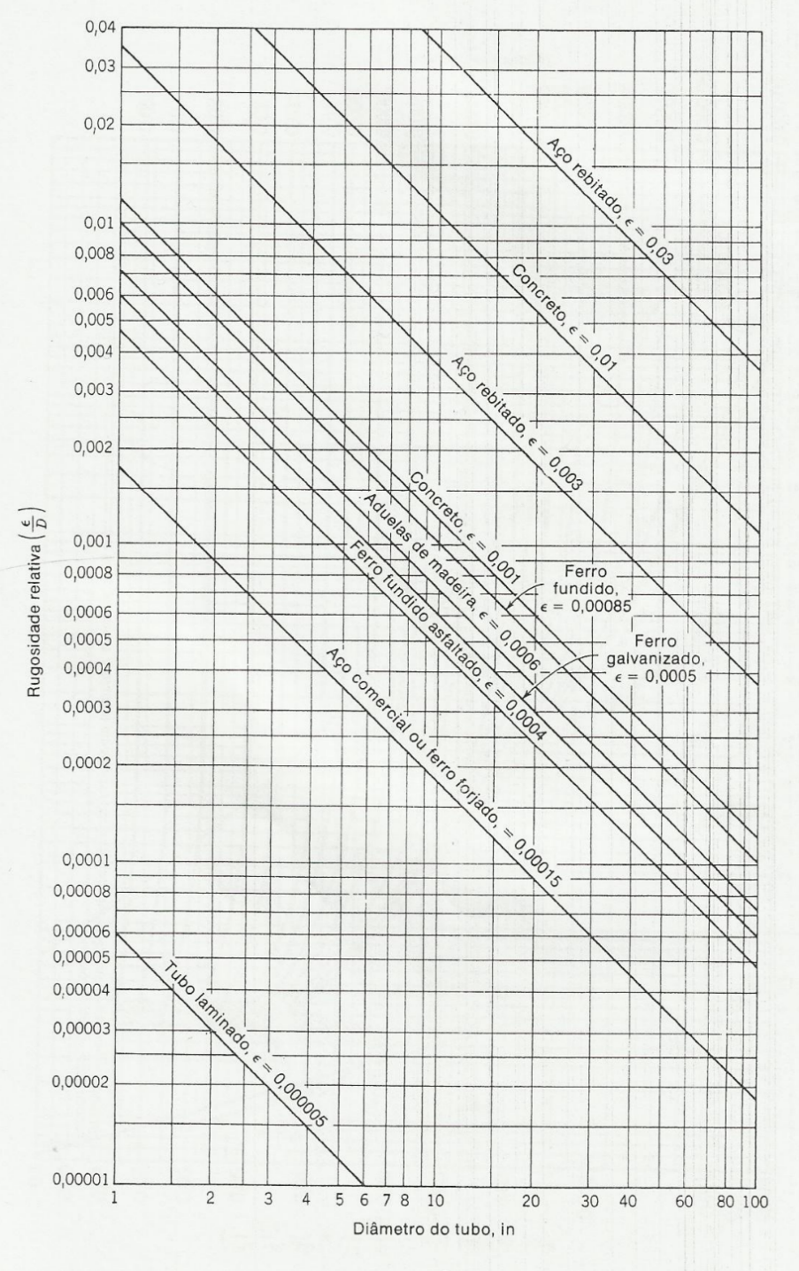
Aço comercial | A | 0.00015 | ft
Ferro fundido | A | 0.00085 | ft
Ferro galvanizado | A | 0.0005 | ft
Tubo laminado | A | 5.00E-06 | ft

Perdas
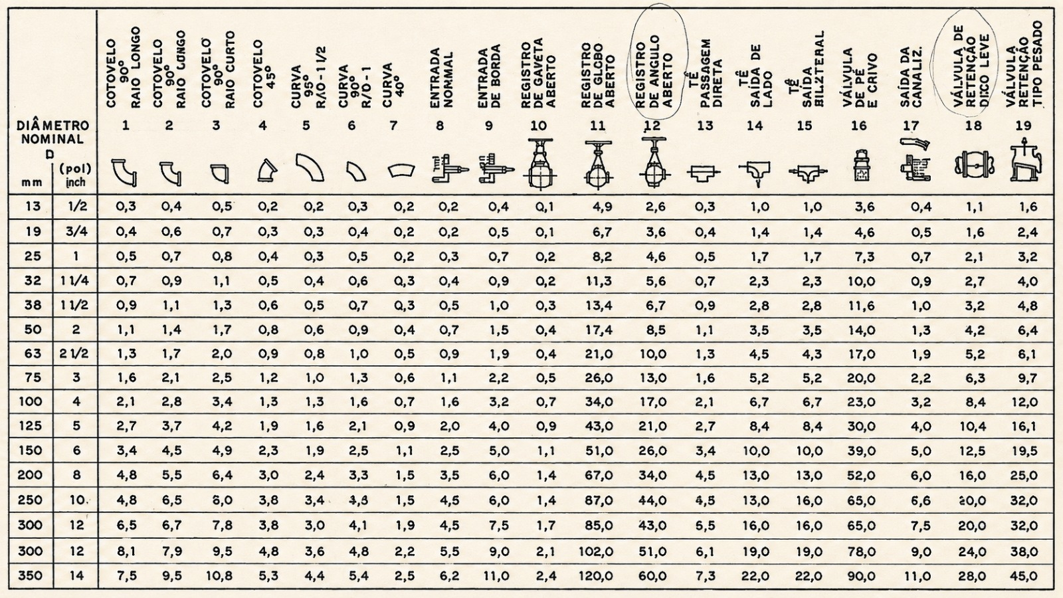

Moody
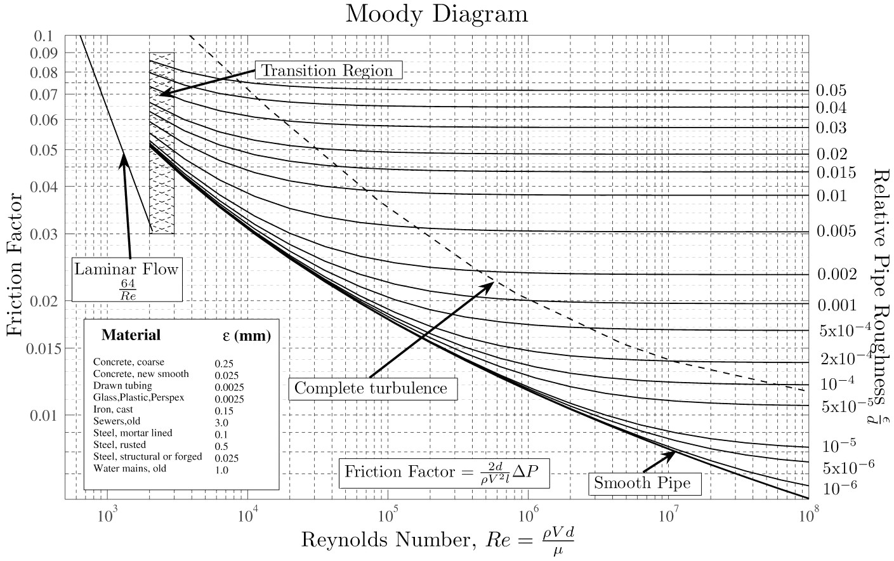

Schedule
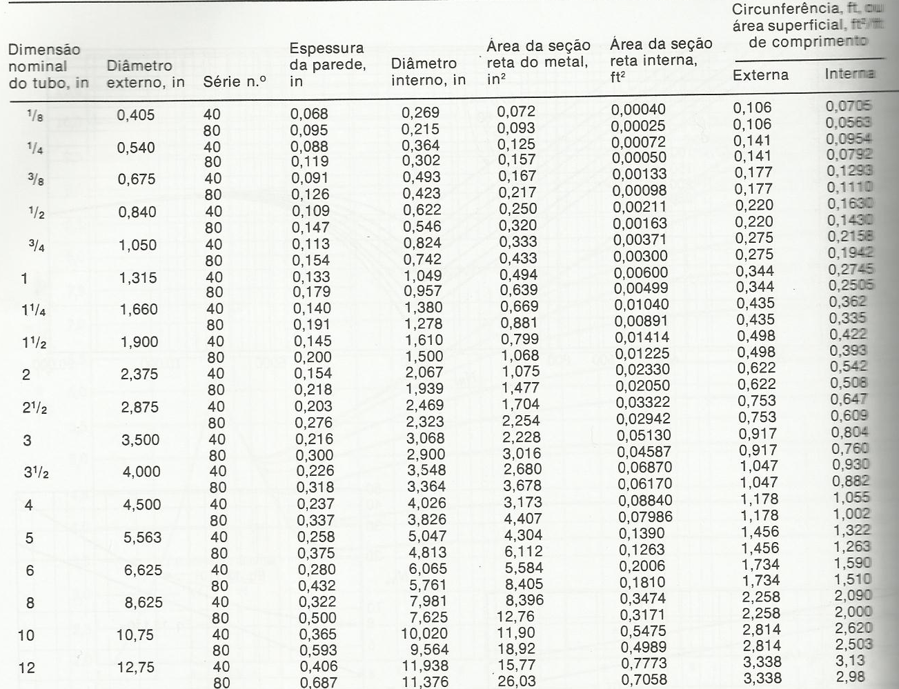
Dimensão nominal | Diâmetro | Série n.º | Espessura | Diâmetro | Área da seção | Área da seção | Circunferência, ft, ou área superficial, ft²/ft de comprimento
do tubo, in | externo, in |  | da parede, in | interno, in | reta do metal, in² | reta interna, ft² | Externa | Interna
2026-08-01 | 0.405 | 40 | 0.068 | 0.269 | 0.072 | 0.00039 | 0.106 | 0.0704
2026-08-01 | 0.405 | 80 | 0.095 | 0.215 | 0.093 | 0.00025 | 0.106 | 0.0563
2026-04-01 | 0.54 | 40 | 0.088 | 0.364 | 0.125 | 0.00072 | 0.141 | 0.0953
2026-04-01 | 0.54 | 80 | 0.119 | 0.302 | 0.157 | 0.0005 | 0.141 | 0.0791
2026-08-03 | 0.675 | 40 | 0.091 | 0.493 | 0.167 | 0.00133 | 0.177 | 0.1291
2026-08-03 | 0.675 | 80 | 0.126 | 0.423 | 0.217 | 0.00098 | 0.177 | 0.1107
2026-02-01 | 0.84 | 40 | 0.109 | 0.622 | 0.25 | 0.00211 | 0.22 | 0.1628
2026-02-01 | 0.84 | 80 | 0.147 | 0.546 | 0.32 | 0.00163 | 0.22 | 0.1429
2026-04-03 | 1.05 | 40 | 0.113 | 0.824 | 0.333 | 0.0037 | 0.275 | 0.2157
2026-04-03 | 1.05 | 80 | 0.154 | 0.742 | 0.433 | 0.003 | 0.275 | 0.1943
1 | 1.315 | 40 | 0.133 | 1.049 | 0.494 | 0.006 | 0.344 | 0.2746
1 | 1.315 | 80 | 0.179 | 0.957 | 0.639 | 0.005 | 0.344 | 0.2505
1.25 | 1.66 | 40 | 0.14 | 1.38 | 0.669 | 0.01039 | 0.435 | 0.3613
1.25 | 1.66 | 80 | 0.191 | 1.278 | 0.881 | 0.00891 | 0.435 | 0.3346
1.5 | 1.9 | 40 | 0.145 | 1.61 | 0.799 | 0.01414 | 0.497 | 0.4215
1.5 | 1.9 | 80 | 0.2 | 1.5 | 1.068 | 0.01227 | 0.497 | 0.3927
2 | 2.375 | 40 | 0.154 | 2.067 | 1.075 | 0.0233 | 0.622 | 0.5411
2 | 2.375 | 80 | 0.218 | 1.939 | 1.477 | 0.02051 | 0.622 | 0.5076
2.5 | 2.875 | 40 | 0.203 | 2.469 | 1.704 | 0.03325 | 0.753 | 0.6464
2.5 | 2.875 | 80 | 0.276 | 2.323 | 2.254 | 0.02943 | 0.753 | 0.6082
3 | 3.5 | 40 | 0.216 | 3.068 | 2.228 | 0.05134 | 0.916 | 0.8032
3 | 3.5 | 80 | 0.3 | 2.9 | 3.016 | 0.04587 | 0.916 | 0.7592
3.5 | 4 | 40 | 0.226 | 3.548 | 2.68 | 0.06866 | 1.047 | 0.9289
3.5 | 4 | 80 | 0.318 | 3.364 | 3.678 | 0.06172 | 1.047 | 0.8807
4 | 4.5 | 40 | 0.237 | 4.026 | 3.174 | 0.0884 | 1.178 | 1.054
4 | 4.5 | 80 | 0.337 | 3.826 | 4.407 | 0.07984 | 1.178 | 1.0016
5 | 5.563 | 40 | 0.258 | 5.047 | 4.3 | 0.13893 | 1.456 | 1.3213
5 | 5.563 | 80 | 0.375 | 4.813 | 6.112 | 0.12635 | 1.456 | 1.26
6 | 6.625 | 40 | 0.28 | 6.065 | 5.581 | 0.20063 | 1.734 | 1.5878
6 | 6.625 | 80 | 0.432 | 5.761 | 8.405 | 0.18102 | 1.734 | 1.5082
8 | 8.625 | 40 | 0.322 | 7.981 | 8.399 | 0.34741 | 2.258 | 2.0894
8 | 8.625 | 80 | 0.5 | 7.625 | 12.763 | 0.31711 | 2.258 | 1.9962
10 | 10.75 | 40 | 0.365 | 10.02 | 11.908 | 0.5476 | 2.814 | 2.6232
10 | 10.75 | 80 | 0.594 | 9.562 | 18.952 | 0.49868 | 2.814 | 2.5033
12 | 12.75 | 40 | 0.406 | 11.938 | 15.745 | 0.7773 | 3.338 | 3.1254
12 | 12.75 | 80 | 0.688 | 11.374 | 26.071 | 0.70559 | 3.338 | 2.9777

Velocidade específica
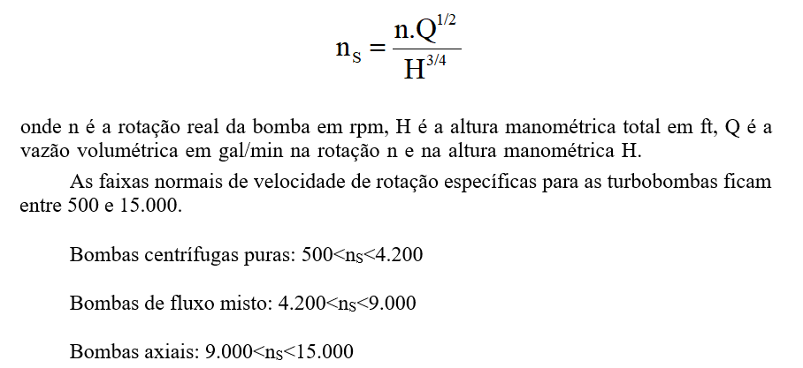

Potência
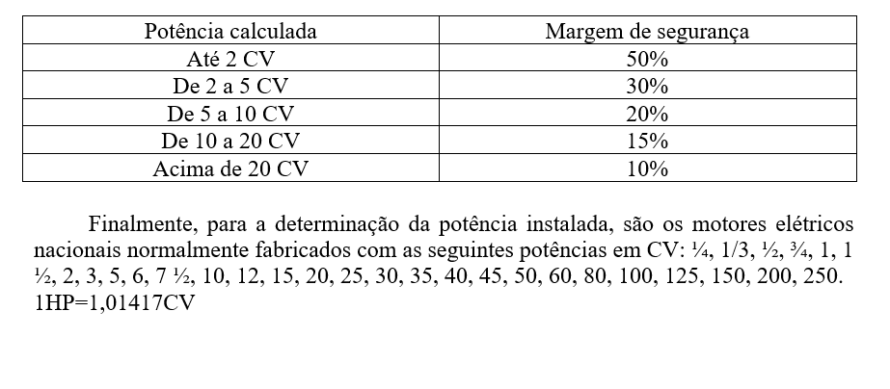

3550
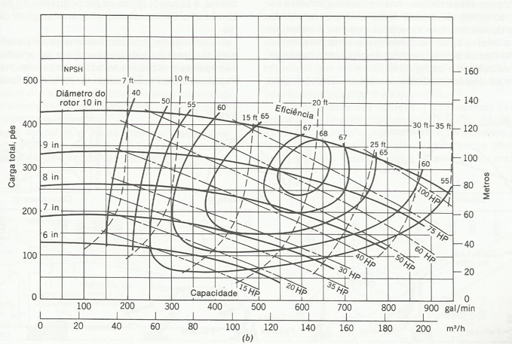
rotor | a | b | c | 10 | H | 9 | H | 8 | H | 7 | H | 6 | H
10 | -3.32E-04 | 0.118 | 430 | 0 | 430 | 0 | 335 | 0 | 256 | 0 | 187 | 0 | 137.6894587
9 | -3.67E-04 | 0.1355 | 335 | 50 | 435 | 50 | 341 | 50 | 260 | 50 | 191.435775 | 50 | 136.96585821
8 | -3.53E-04 | 0.107 | 256 | 100 | 438 | 100 | 345 | 100 | 263 | 100 | 193.73455 | 100 | 134.34238407
7 | -0.0004274 | 0.1100855 | 187 | 150 | 440 | 150 | 347 | 150 | 264 | 150 | 193.896325 | 150 | 129.81903627
6 | -0.0003624 | 0.0411201 | 130 | 200 | 440 | 200 | 347 | 200 | 263 | 200 | 191.9211 | 200 | 123.39581482
 |  |  |  | 250 | 439 | 250 | 346 | 250 | 261 | 250 | 187.808875 | 250 | 115.07271972
 |  |  |  | 300 | 436 | 300 | 343 | 300 | 256 | 300 | 181.55965 | 300 | 104.84975096
 |  |  |  | 350 | 431 | 350 | 337 | 350 | 250 | 350 | 173.173425 | 350 | 92.726908553
 |  |  |  | 400 | 424 | 400 | 330 | 400 | 242 | 400 | 162.6502 | 400 | 78.704192489
 |  |  |  | 450 | 416 | 450 | 322 | 450 | 233 | 450 | 149.989975 | 450 | 62.781602771
 |  |  |  | 500 | 406 | 500 | 311 | 500 | 221 | 500 | 135.19275 | 500 | 44.959139399
 |  |  |  | 550 | 394 | 550 | 298 | 550 | 208 | 550 | 118.258525 | 550 | 25.236802374
 |  |  |  | 600 | 381 | 600 | 284 | 600 | 193 | 600 | 99.1873
 |  |  |  | 650 | 366 | 650 | 268 | 650 | 176 | 650 | 77.979075
 |  |  |  | 700 | 350 | 700 | 250 | 700 | 158
 |  |  |  | 750 | 332 | 750 | 230 | 750 | 138
 |  |  |  | 800 | 312 | 800 | 208 | 800 | 116
 |  |  |  | 850 | 290 | 850 | 185
 |  |  |  | 900 | 267 | 900 | 160
 |  |  |  | 950 | 242

1750
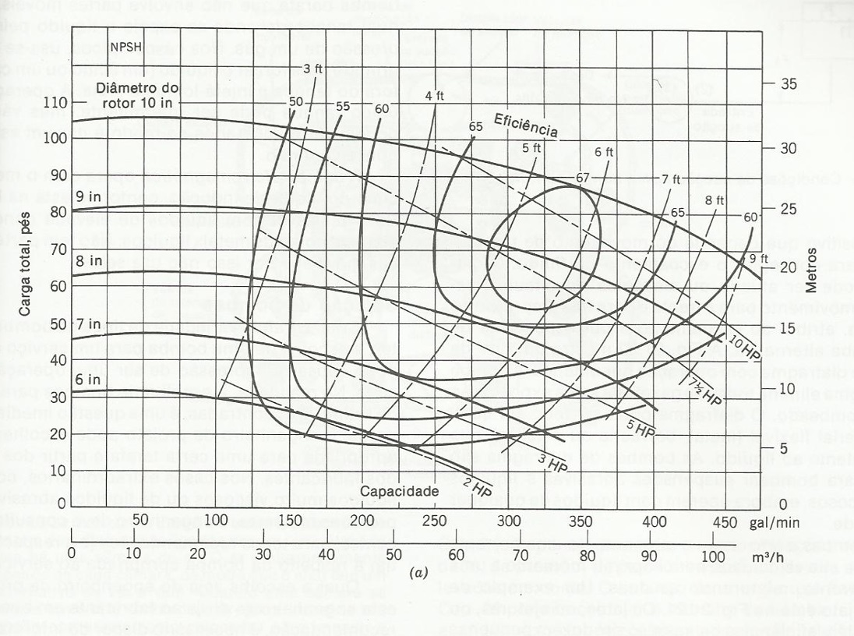
rotor | a | b | c | 10 | H | 9 | H | 8 | H | 7 | H | 6 | H
10 | -0.0003737 | 0.0869737 | 105 | 0 | 105 | 0 | 80 | 0 | 63 | 0 | 46 | 0 | 32
9 | -0.0002744 | 0.0457222 | 80 | 25 | 106.94078 | 25 | 80.971555 | 25 | 62.962275 | 25 | 46.273 | 25 | 32.11039
8 | -0.000236 | 0.004391 | 63 | 50 | 108.414435 | 50 | 81.60011 | 50 | 62.62955 | 50 | 46.2585 | 50 | 31.813905
7 | -0.00023 | 0.01667 | 46 | 75 | 109.420965 | 75 | 81.885665 | 75 | 62.001825 | 75 | 45.9565 | 75 | 31.110545
6 | -0.0003255 | 0.0125531 | 32 | 100 | 109.96037 | 100 | 81.82822 | 100 | 61.0791 | 100 | 45.367 | 100 | 30.00031
 |  |  |  | 125 | 110.03265 | 125 | 81.427775 | 125 | 59.861375 | 125 | 44.49 | 125 | 28.4832
 |  |  |  | 150 | 109.637805 | 150 | 80.68433 | 150 | 58.34865 | 150 | 43.3255 | 150 | 26.559215
 |  |  |  | 175 | 108.775835 | 175 | 79.597885 | 175 | 56.540925 | 175 | 41.8735 | 175 | 24.228355
 |  |  |  | 200 | 107.44674 | 200 | 78.16844 | 200 | 54.4382 | 200 | 40.134 | 200 | 21.49062
 |  |  |  | 225 | 105.65052 | 225 | 76.395995 | 225 | 52.040475 | 225 | 38.107 | 225 | 18.34601
 |  |  |  | 250 | 103.387175 | 250 | 74.28055 | 250 | 49.34775 | 250 | 35.7925 | 250 | 14.794525
 |  |  |  | 275 | 100.656705 | 275 | 71.822105 | 275 | 46.360025 | 275 | 33.1905 | 275 | 10.836165
 |  |  |  | 300 | 97.45911 | 300 | 69.02066 | 300 | 43.0773 | 300 | 30.301
 |  |  |  | 325 | 93.79439 | 325 | 65.876215 | 325 | 39.499575 | 325 | 27.124
 |  |  |  | 350 | 89.662545 | 350 | 62.38877 | 350 | 35.62685
 |  |  |  | 375 | 85.063575 | 375 | 58.558325 | 375 | 31.459125
 |  |  |  | 400 | 79.99748 | 400 | 54.38488 | 400 | 26.9964
 |  |  |  | 425 | 74.46426 | 425 | 49.868435
 |  |  |  | 450 | 68.463915 | 450 | 45.00899
 |  |  |  | 475 | 61.996445

Bomba do exercício 6
Previsão
a | -0.0180976 | Q | H | iso
b | 0.0627104 | 0 | 29 | 0
c | 29 | 1 | 29.0446128 | 0.092592592593
Q | 18 | 2 | 29.0530304 | 0.37037037037
H | 30 | 3 | 29.0252528 | 0.83333333333
cte | 10.8 | 4 | 28.96128 | 1.4814814815
 |  | 5 | 28.861112 | 2.3148148148
 |  | 6 | 28.7247488 | 3.3333333333
 |  | 7 | 28.5521904 | 4.537037037
 |  | 8 | 28.3434368 | 5.9259259259
 |  | 9 | 28.098488 | 7.5
 |  | 10 | 27.817344 | 9.2592592593
 |  | 11 | 27.5000048 | 11.203703704
 |  | 12 | 27.1464704 | 13.333333333
 |  | 13 | 26.7567408 | 15.648148148
 |  | 14 | 26.330816 | 18.148148148
 |  | 15 | 25.868696 | 20.833333333
 |  | 16 | 25.3703808 | 23.703703704
 |  | 17 | 24.8358704 | 26.759259259
 |  | 18 | 24.2651648 | 30
 |  | 19 | 23.658264
 |  | 20 | 23.015168
 |  | 21 | 22.3358768
 |  | 22 | 21.6203904
 |  | 23 | 20.8687088
 |  | 24 | 20.080832
 |  | 25 | 19.25676
 |  | 26 | 18.3964928
 |  | 27 | 17.5000304

Bomba do exercício 7
a | -6.90E-06 | Q | H
b | 0 | 0 | 30
c | 30 | 50 | 29.98275
Q | 600 | 100 | 29.931
H | 25 | 150 | 29.84475
cte | 14400 | 200 | 29.724
 |  | 250 | 29.56875
 |  | 300 | 29.379
 |  | 350 | 29.15475
 |  | 400 | 28.896
 |  | 450 | 28.60275
 |  | 500 | 28.275
 |  | 550 | 27.91275
 |  | 600 | 27.516 | 25
 |  | 650 | 27.08475 | 29.340277778
 |  | 700 | 26.619 | 34.027777778
 |  | 750 | 26.11875 | 39.0625
 |  | 800 | 25.584 | 44.444444444
 |  | 850 | 25.01475 | 50.173611111
 |  | 900 | 24.411 | 56.25
 |  | 950 | 23.77275 | 62.673611111
 |  | 1000 | 23.1 | 69.444444444
 |  | 1050 | 22.39275
 |  | 1100 | 21.651
 |  | 1150 | 20.87475
 |  | 1200 | 20.064

